労福協加入団体（エクセル申込用紙 ＦＡＸ用）
黄色い枠は手入力でお願いします。
（曜日は自動的にかわります）
料金は自動計算されます。
💬（ふきだし）は、印刷されませんのでそのまま印刷してください。
【ＦＡＸ用】 |  |  |  |  |  | 2026.5
＜静岡県労福協・連合静岡加入組織の皆様専用＞

曜日は自動的に変わります
※クオ･カード申込みの際は、必ずＨＰに記載されている｢注意事項｣をお読みください。
静岡ユニオントラベル行 ＦＡＸ ０５４－２０３－６８７８

お申込日 |  | 土曜日
お客様名 |  |  |  |  | ご担当者
ご住所 | 〒
（送付先）
電話番号 |  |  | ＦＡＸ

300円～1000円券はこちらの枠よりプルダウンで商品を選んで下さい。
枚数は手入力でお願いします。
お 申 込 内 容 | 券種 / カードデザイン |  | 販売価格 |  | 枚数 | 合計金額
 | 300円/500円/700円/1000円券 |  | 0 | × |  | 0円
 | 300円/500円/700円/1000円券 |  |  | ×
 | 300円/500円/700円/1000円券 |  |  | ×
 | 300円/500円/700円/1000円券 |  |  | ×
 | 300円/500円/700円/1000円券 |  |  | ×
 | （Ａ） 300円/500円/700円/1000円券 合計 |  |  |  | 0 | 0円
2000円～10000円券はこちらの枠よりプルダウンで商品を選んで下さい。
枚数は手入力でお願いします。
 | 2000円/3000円/5000円/10000円券 |  | 0 | × |  | 0円
 | 2000円/3000円/5000円/10000円券 |  |  | ×
 | 2000円/3000円/5000円/10000円券 |  |  | ×
 | 2000円/3000円/5000円/10000円券 |  |  | ×
 | （Ｂ） 2000円/3000円/5000円/10000円券 合計 |  |  |  | 0 | 0円
 | 合 計 金 額 （Ａ）+（Ｂ） |  |  |  | 0 | 0円
 |  |  |  |  | 送料 | 500円
送料は自動計算されます。
 | 購入枚数分の「ケース」をお付け致します。（下記よりお選び下さい） 追加購入の場合は、５円（税込）で販売致しております。

プルダウンよりカードケースを選んで下さい。
枚数は手入力でお願いします。
詳細は下記「Sheet カードケース」ご覧ください。
Kids Smileカードは専用のカードケースがつきます。
Kids Smileカードと他のクオカード両方ご注文の場合は、他のカードにご利用するケースを選んでください。
 | カードケース選んで下さい |  |  | 枚 | 追加料金 | 0円
送料について
＜静岡県労福協・連合静岡加入組織の皆様＞
① 300円券・500円券･700円券・1,000円券にて５万円未満のお申込みの場合、配送料５００円はお客様負担とさせて頂きます。
② 2,000円券・3,000円券･5,000円券･10,000円券にて１０万円未満のお申込みの場合、配送料５００円はお客様負担とさせて頂きます。
それ以上の金額申込みの場合配送料は無料です。（券種合算の場合、①②どちらかの各条件を満たしている場合のみ送料は無料になります）
お申し込み後、ＱＵＯカードと請求書を郵送させて頂きます。
曜日は自動的に変わります
１ヶ月以内に振り込みをお願いします。※振込手数料は、お客様負担でお願いします。静岡県労働金庫様とお取引のある労働者福祉協議会加盟団体様からのお振込みには振込手数料はかかりません。
納品希望日 |  | 土曜日

弊社記入欄 |  |  |  |  |  | 年 月 日
上記の申込みを確認いたしました。
㈱静岡ユニオントラベル 〒422-8067 静岡県静岡市駿河区南町11番22号 |  |  |  |  |  | 受領者
TEL：054-203-6877 FAX：054-203-6878 営業時間 平日9:00～17:00

労福協加入団体（エクセル申込用紙 Ｅメール用）
Ｅメール申込アドレス
件名（ＱＵＯカード申込）
申込用紙を添付ファイル
「Excel」又は「PDF」にてお送りください。
メール確認後、ユニオントラベルより返信をさせていただきます。
【Ｅメール用】 |  |  |  |  |  | 2026.5
＜静岡県労福協・連合静岡加入組織の皆様専用＞

※クオ･カード申込みの際は、必ずＨＰに記載されている｢注意事項｣をお読みください。
静岡ユニオントラベル行 |  | Eメールアドレス | union-travel@herb.ocn.ne.jp
曜日は自動的に変わります
お申込日 |  | 土曜日
お客様名 |  |  |  |  | ご担当者
ご住所 | 〒
（送付先）
電話番号 |  |  | メールアドレス

300円～1000円券はこちらの枠よりプルダウンで商品を選んで下さい。
枚数は手入力でお願いします。
お 申 込 内 容 | 券種 / カードデザイン |  | 販売価格 |  | 枚数 | 合計金額
 | 300円/500円/700円/1000円券 |  | 0 | × |  | 0円
 | 300円/500円/700円/1000円券 |  |  | ×
 | 300円/500円/700円/1000円券 |  |  | ×
 | 300円/500円/700円/1000円券 |  |  | ×
 | 300円/500円/700円/1000円券 |  |  | ×
 | （Ａ） 300円/500円/700円/1000円券 合計 |  |  |  | 0 | 0円
2000円～10000円券はこちらの枠よりプルダウンで商品を選んで下さい。
枚数は手入力でお願いします。
 | 2000円/3000円/5000円/10000円券 |  | 0 | × |  | 0円
 | 2000円/3000円/5000円/10000円券 |  |  | ×
 | 2000円/3000円/5000円/10000円券 |  |  | ×
 | 2000円/3000円/5000円/10000円券 |  |  | ×
 | （Ｂ） 2000円/3000円/5000円/10000円券 合計 |  |  |  | 0 | 0円
 | 合 計 金 額 （Ａ）+（Ｂ） |  |  |  | 0 | 0円
 |  |  |  |  | 送料 | 500円
送料は自動計算されます。
 | 購入枚数分の「ケース」をお付け致します。（下記よりお選び下さい） 追加購入の場合は、５円（税込）で販売致しております。

プルダウンよりカードケースを選んで下さい。
枚数は手入力でお願いします。
詳細は下記「Sheet カードケース」ご覧ください。
Kids Smileカードは専用のカードケースがつきます。
Kids Smileカードと他のクオカード両方ご注文の場合は、他のカードにご利用するケースを選んでください。
 | カードケース選んで下さい |  |  | 枚 | 追加料金 | 0円
送料について
＜静岡県労福協・連合静岡加入組織の皆様＞
① 300円券・500円券･700円券・1,000円券にて５万円未満のお申込みの場合、配送料５００円はお客様負担とさせて頂きます。
② 2,000円券・3,000円券･5,000円券･10,000円券にて１０万円未満のお申込みの場合、配送料５００円はお客様負担とさせて頂きます。
それ以上の金額申込みの場合配送料は無料です。（券種合算の場合、①②どちらかの各条件を満たしている場合のみ送料は無料になります）
お申し込み後、ＱＵＯカードと請求書を郵送させて頂きます。
曜日は自動的に変わります
１ヶ月以内に振り込みをお願いします。※振込手数料は、お客様負担でお願いします。静岡県労働金庫様とお取引のある労働者福祉協議会加盟団体様からのお振込みには振込手数料はかかりません。
納品希望日 |  | 土曜日

カードケース
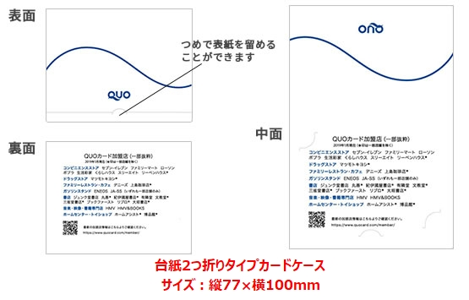 | 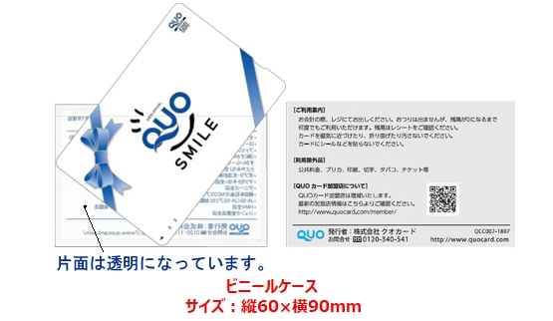
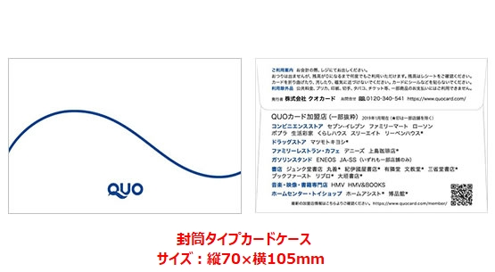 | 